原因分析
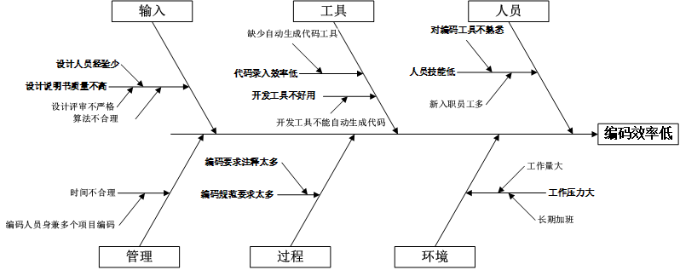

编码效率成效分析
成效分析

进行评估的主要度量项 | 编码效率（改进前与后）
数据点标识 | 改进前因果分析数据 | 改进后因果分析后数据
1 | 7.5
2 | 7.58
3 | 8.5
4 | 8.33
5 | 6.1
6 | 7.86
7 | 8.42
8 | 8.57
9 | 9
10 | 9.14
11 | 6.15
12 | 7.23
13 | 6.78
14 | 6.96
15 | 6.88
16 |  | 9.67
17 |  | 9.71
18 |  | 9.67
19 |  | 10.25
20 |  | 9.91
21 |  | 9.77
22 |  | 8.75
23 |  | 9.8
24 |  | 10.67
25 |  | 8.58
26 |  | 9.34
27 |  | 11.13
28 |  | 8.89
29 |  | 9.54
30 |  | 10.77
统计检验改进的效果 |  |  | 单样品T检验
进行评估的主要度量项的数据类型 | 连续型 |  | 双样品T检验
使用的假设检验方法 | 双样品T检验
检验结果
编码效率
Mann-Whitney Test and CI: Pre causal analysis Data, Post causal analysis Data
N Median
Pre causal analysis Data 7 75.00
Post causal analysis Data 7 90.00
Point estimate for ETA1-ETA2 is -17.00
95.9 Percent CI for ETA1-ETA2 is (-27.00,-6.00)
W = 31.5
Test of ETA1 = ETA2 vs ETA1 not = ETA2 is significant at 0.0088
The test is significant at 0.0087 (adjusted for ties)
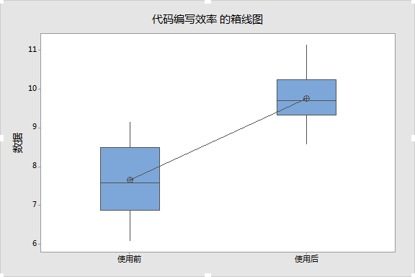

统计推理判断
双样本 T 检验和置信区间: 使用前, 使用后 使用前 与 使用后 的双样本 T 均值标 N 均值 标准差 准误 使用前 15 7.667 0.978 0.25 使用后 15 9.763 0.727 0.19 差值 = μ (使用前) - μ (使用后) 差值估计值: -2.097 差值的 95% 置信区间: (-2.745, -1.449) 差值 = 0 (与 ≠) 的 T 检验: T 值 = -6.66 P 值 = 0.000 自由度 = 25 概率分析：通过分析编码效率改进之前和改进之后的数据发现：改进前后均值呈增值趋势；P=0.000（小于0.05），说明有显著变化，改进效果明显，因此措施是有效的。

